F015
CHECKLIST DE DOCUMENTAÇÃO E PROPOSTA
Órgão: | INSTITUTO DE ASSISTÊNCIA MÉDICA AO SERVIDOR PÚBLICO ESTADUAL - IAMSPE | MUNICIPIO | SÃO PAULO
Modalidade: | AQUISIÇÃO - PREGÃO ELETRÔNICO N° 90980/2025 | UASG | 532101
PARTICIPAÇÃO | AMPLA
Objeto: | AQUISIÇÃO DE CAIXA DE INSTRUMENTAIS PARA CIRURGIA GERAL
Entrega: | 30/06/2025 às 9h00
Abertura: | 30/06/2025 às 9h00 | Estimado | Ñ POSSUI
Questionamento até: | 2025-06-24 | Feito por | Ana Beatriz
Meio de envio Quest. | elisabete.pereira@iamspe.sp.gov.br | Data | 2025-06-18
Item | Informações Portal | Vencimento | Conferência
Site | https://www.gov.br/compras/pt-br
Login
Senha
Log/Senha testados e válidos?
Aptos para cadastrar Propostas?
Item | Credenciamento | Vencimento | Conferência
3.1 | credenciados no Sistema de Cadastramento Unificado de Fornecedores - SICAF e no Sistema de Compras do Governo Federal (www.gov.br/compras).

Item | Proposta Eletrônico ou Presencial | Vencimento | Conferência
4.2. | Os licitantes encaminharão, exclusivamente por meio do sistema eletrônico, a proposta com o preço
4.3. | licitante declarará, em campo próprio do sistema, que: está ciente e concorda com as condições contidas no edital e seus anexos / não emprega menor de 18 (dezoito) anos em trabalho noturno / não possui empregados executando trabalho degradante ou forçado,
4.3.4. | cumpre as exigências de reserva de cargos para pessoa com deficiência e para reabilitado da Previdência Social, previstas em lei e em outras normas específicas. | ?
5.2.1. | licitante poderá oferecer proposta em quantitativo NÃO inferior ao máximo previsto para a contratação
5.8. | Validade da proposta 60 dias
6.8. | intervalo mínimo R$ 6.000,00 (seis mil reais) - 6.9. O licitante poderá, uma única vez, excluir seu último lance ofertado, no intervalo de 15 (quinze) segundos
6.11.1. | A etapa de lances terá duração de 10 (dez) minutos e, após isso, será prorrogada automaticamente quando houver lance ofertado nos últimos 2 (dois) minutos

Item | Envio da Proposta caso vencedor | Vencimento | Conferência
6.20.4. | prazo de até 2 (duas) horas
6.20.4.1 | ANVISA
6.20.4.2 | CATÁLOGO

Item | Habilitação | Vencimento | Conferência
8.4. | declaração de que atende aos requisitos de habilitação
8.5. | declaração de que cumpre as exigências de reserva de cargos para pessoa com deficiência e para reabilitado da Previdência Social
8.6. | declaração de que suas propostas econômicas compreendem a integralidade dos custos para atendimento dos direitos trabalhistas assegurados na Constituição Federal, nas leis trabalhistas...
8.12 | CNPJ
8.13 | Dívida Ativa da União
8.14 | FGTS
8.15 | CNDT
8.16 | INSCRIÇÃO ESTADUAL E MUNICIPAL
8.17 | CERTIDÃO ESTADUAL
8.21 | Certidão negativa de falência
8.22 | Vigilância Sanitária

Item | Exigências | Vencimento | Conferência
3.1.3 | no máximo, 2 (duas) marcas distintas ;
3.2.1 | CATÁLOGO EM PORTUGUES E COM REGISTRO ANVISA
3.2.2 | 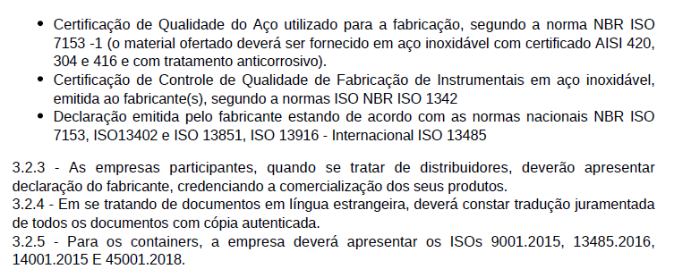
3.2.9 | Atestado de Capacidade Técnica | https://www.jusbrasil.com.br/topicos/386673112/artigo-67-da-lei-n-14133-de-01-de-abril-de-2021
3.3.6 | Será permitida uma variação de até 10% (dez porcento) nas dimensões
3.3.8 | As empresas que colocarem o descritivo dos seus produtos iguais ao do edital serão desclassificadas
3.3.9 | Devera constar na proposta comercial, código do produto, marca, fabricante, número da ANVISA e descritivo técnico detalhado conforme o registro do produto na ANVISA.
3.4.1 | Todos os instrumentais deverão ter acabamento com polimento fosco
3.4.2 | deverão ser identificados com o código e o logotipo do fabricante através de gravação a laser na peça, inclusive com o número de série ou lote fabril
3.4.5 | Os instrumentos de sutura quando se tratar de modelos com vídea estas deverão ser de Carboneto de Tungstênio
3.4.7
3.9.6 | entregar os materiais em até 90 (noventa) dias corridos

Item | Anexos | Vencimento | Conferência
 | ANEXO V - PROPOSTA
 | ANEXO V.1 - DECLARAÇÃO EXIGIDA PARA HABILITAÇÃO
 | ANEXO V.2 - DECLARAÇÃO DE ELABORAÇÃO INDEPENDENTE

Item | Recurso | Vencimento | Conferência
11.3.1. | a intenção de recorrer deverá ser manifestada imediatamente
11.7. | O prazo para apresentação de contrarrazões ao recurso pelos demais licitantes será de 3 (três) dias úteis

Meio e Prazo de Envio |  | Vencimento | Conferência
 | Via sistema

